상품제안서
주문제작 프랑코 에코파우치 | 상품코드: F18566

 |  |  |  |  |  |  | 02-412-0044 | www.easy1.co.kr
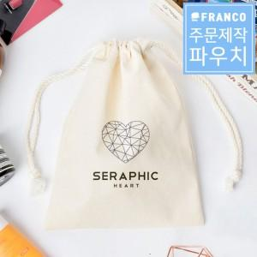

【상세/제작정보】 | *아이보리 원단의 경우 풀컬러 인쇄가 가능하오나 / 원단색상 변경시 실크1도 인쇄만 가능합니다.

【인쇄/포장옵션】 | 실크, 디지털인쇄(아이보리전용) / OPP(비닐)

【공급단가】 | 수량 | 100~ | 300~ | 500~ | 1,000~ | 3,000~
*VAT별도 | 단가 | 2,660원 | 2,560원 | 2,470원 | 2,370원 | 2,280원

【상품 URL】 | https://dev.easy1.co.kr:443/src/goods_detail.php?gdno=18566

